.0
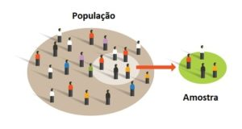
Curso | Alunos | Nota final | Resultado
ADM | João | 9.10
ADM | Maria | 7.85
DIR | José | 4.70
ADM | Pedro | 8.55 |  |  | 1) Contar notas A, B, D e F
ECO | Paulo | 8.80 |  |  | 2) Repetir com Pivot
DIR | Esther | 5.25 |  |  | 3) Histograma (DE)
ADM | Gabriel | 6.85 |  |  | 4) Calculo Frequencia (ATE)
DIR | Rafael | 9.20 |  |  | (contr + shift + enter)
ECO | Davi | 8.15
DIR | Silvio | 8.85
ADM | Sofia | 7.65
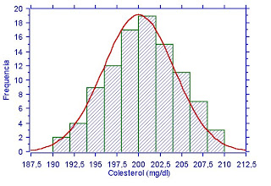
ADM | Raquel | 4.10

DE | ATE
0 | 5 |  |  | F
5 | 7 |  |  | D
7 | 9 |  |  | B
9 | 10 |  |  | A

